Distribución Normal
Campana de GAUSS (Dist. Normal) Funciones de Densidad y de Distribución
Media | Desviación STD | a | Funcion de densidad | Función de distribución | Z
m | σ |  | Prob(X=a) | Prob(X≤ a) | z=(a-m)/σ
26.7 | 2.5 | 18.500 | 0.00074 | 0.00052 | -3.2800
0 | 1 | -3.000 | 0.00443 | 0.00135 | -3.0000
0 | 1 | 2.054 |  | 0.98000 | 2.0537
0 | 1 | -2.054 |  | 0.02000 | -2.0537
 |  |  |  | 1

La función de densidad de probabilidad se utiliza para describir la probabilidad de que una variable aleatoria continua tome un valor específico a.

La función de distribución describe la probabilidad de que una variable aleatoria (continua o discreta) tome un valor menor o igual a un valor específico a.

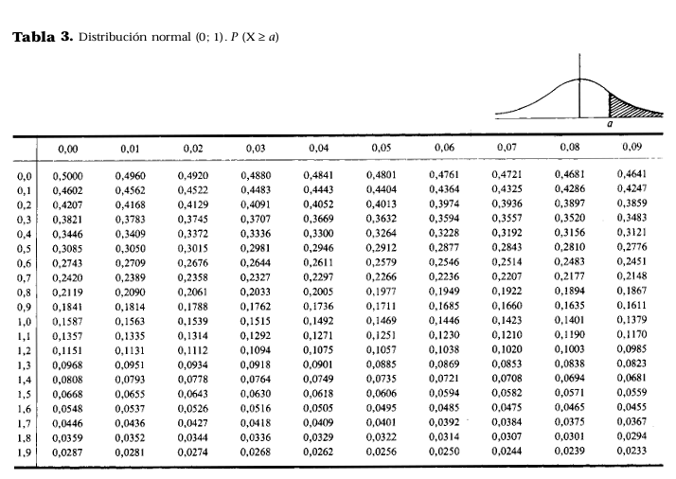
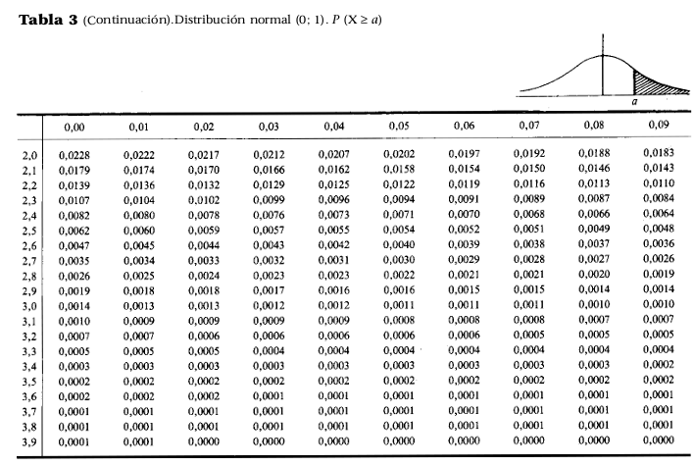

 |  |  | Funcion distribución | Funcion de densidad | Funcion distribución
 |  | -4.000 | 0.0000 | 0.0001 | 0.0000 | 0
 |  | -3.900 | 0.0000 | 0.0002 | 0.0000 | 0
 |  | -3.800 | 0.0001 | 0.0003 | 0.0001 | 0
 |  | -3.700 | 0.0001 | 0.0004 | 0.0001 | 0
 |  | -3.600 | 0.0002 | 0.0006 | 0.0002 | 0
 |  | -3.500 | 0.0002 | 0.0009 | 0.0002 | 0
 |  | -3.400 | 0.0003 | 0.0012 | 0.0003 | 0
 |  | -3.300 | 0.0005 | 0.0017 | 0.0005 | 0
 |  | -3.200 | 0.0007 | 0.0024 | 0.0007 | 0
 |  | -3.100 | 0.0010 | 0.0033 | 0.0010 | 0
 |  | -3.000 | 0.0013 | 0.0044 | 0.0013 | 0
 |  | -2.900 | 0.0019 | 0.0060 | 0.0019 | 0
 |  | -2.800 | 0.0026 | 0.0079 | 0.0026 | 0
 |  | -2.700 | 0.0035 | 0.0104 | 0.0035 | 0
 |  | -2.600 | 0.0047 | 0.0136 | 0.0047 | 0
 |  | -2.500 | 0.0062 | 0.0175 | 0.0062 | 0
 |  | -2.400 | 0.0082 | 0.0224 | 0.0082 | 0
 |  | -2.300 | 0.0107 | 0.0283 | 0.0107 | 0
 |  | -2.200 | 0.0139 | 0.0355 | 0.0139 | 0
 |  | -2.100 | 0.0179 | 0.0440 | 0.0179 | 0
 |  | -2.000 | 0.0228 | 0.0540 | 0.0228 | 0
 |  | -1.900 | 0.0287 | 0.0656 | 0.0287 | 0
 |  | -1.800 | 0.0359 | 0.0790 | 0.0359 | 0
 |  | -1.700 | 0.0446 | 0.0940 | 0.0446 | 0
 |  | -1.600 | 0.0548 | 0.1109 | 0.0548 | 0
 |  | -1.500 | 0.0668 | 0.1295 | 0.0668 | 0
 |  | -1.400 | 0.0808 | 0.1497 | 0.0808 | 0
 |  | -1.300 | 0.0968 | 0.1714 | 0.0968 | 0
 |  | -1.200 | 0.1151 | 0.1942 | 0.1151 | 0
 |  | -1.100 | 0.1357 | 0.2179 | 0.1357 | 0
 |  | -1.000 | 0.1587 | 0.2420 | 0.1587 | 0
 |  | -0.900 | 0.1841 | 0.2661 | 0.1841 | 0
 |  | -0.800 | 0.2119 | 0.2897 | 0.2119 | 0
 |  | -0.700 | 0.2420 | 0.3123 | 0.2420 | 0
 |  | -0.600 | 0.2743 | 0.3332 | 0.2743 | 0
 |  | -0.500 | 0.3085 | 0.3521 | 0.3085 | 0
 |  | -0.400 | 0.3446 | 0.3683 | 0.3446 | 0
 |  | -0.300 | 0.3821 | 0.3814 | 0.3821 | 0
 |  | -0.200 | 0.4207 | 0.3910 | 0.4207 | 0
 |  | -0.100 | 0.4602 | 0.3970 | 0.4602 | 0
 |  | 0.000 | 0.5000 | 0.3989 | 0.5000 | 0
 |  | 0.100 | 0.5398 | 0.3970 | 0.5398 | 0
 |  | 0.200 | 0.5793 | 0.3910 | 0.5793 | 0
 |  | 0.300 | 0.6179 | 0.3814 | 0.6179 | 0
 |  | 0.400 | 0.6554 | 0.3683 | 0.6554 | 0
 |  | 0.500 | 0.6915 | 0.3521 | 0.6915 | 0
 |  | 0.600 | 0.7257 | 0.3332 | 0.7257 | 0
 |  | 0.700 | 0.7580 | 0.3123 | 0.7580 | 0
 |  | 0.800 | 0.7881 | 0.2897 | 0.7881 | 0
 |  | 0.900 | 0.8159 | 0.2661 | 0.8159 | 0
 |  | 1.000 | 0.8413 | 0.2420 | 0.8413 | 0
 |  | 1.100 | 0.8643 | 0.2179 | 0.8643 | 0
 |  | 1.200 | 0.8849 | 0.1942 | 0.8849 | 0
 |  | 1.300 | 0.9032 | 0.1714 | 0.9032 | 0
 |  | 1.400 | 0.9192 | 0.1497 | 0.9192 | 0
 |  | 1.500 | 0.9332 | 0.1295 | 0.9332 | 0
 |  | 1.600 | 0.9452 | 0.1109 | 0.9452 | 0
 |  | 1.700 | 0.9554 | 0.0940 | 0.9554 | 0
 |  | 1.800 | 0.9641 | 0.0790 | 0.9641 | 0
 |  | 1.900 | 0.9713 | 0.0656 | 0.9713 | 0
 |  | 2.000 | 0.9772 | 0.0540 | 0.9772 | 0
 |  | 2.100 | 0.9821 | 0.0440 | 0.9821 | 0
 |  | 2.200 | 0.9861 | 0.0355 | 0.9861 | 0
 |  | 2.300 | 0.9893 | 0.0283 | 0.9893 | 0
 |  | 2.400 | 0.9918 | 0.0224 | 0.9918 | 0
 |  | 2.500 | 0.9938 | 0.0175 | 0.9938 | 0
 |  | 2.600 | 0.9953 | 0.0136 | 0.9953 | 0
 |  | 2.700 | 0.9965 | 0.0104 | 0.9965 | 0
 |  | 2.800 | 0.9974 | 0.0079 | 0.9974 | 0
 |  | 2.900 | 0.9981 | 0.0060 | 0.9981 | 0
 |  | 3.000 | 0.9987 | 0.0044 | 0.9987 | 0
 |  | 3.100 | 0.9990 | 0.0033 | 0.9990 | 0
 |  | 3.200 | 0.9993 | 0.0024 | 0.9993 | 0
 |  | 3.300 | 0.9995 | 0.0017 | 0.9995 | 0
 |  | 3.400 | 0.9997 | 0.0012 | 0.9997 | 0
 |  | 3.500 | 0.9998 | 0.0009 | 0.9998 | 0
 |  | 3.600 | 0.9998 | 0.0006 | 0.9998 | 0
 |  | 3.700 | 0.9999 | 0.0004 | 0.9999 | 0
 |  | 3.800 | 0.9999 | 0.0003 | 0.9999 | 0
 |  | 3.900 | 1.0000 | 0.0002 | 1.0000 | 0
 |  | 4.000 | 1.0000 | 0.0001 | 1.0000 | 0

CHI cuadrado
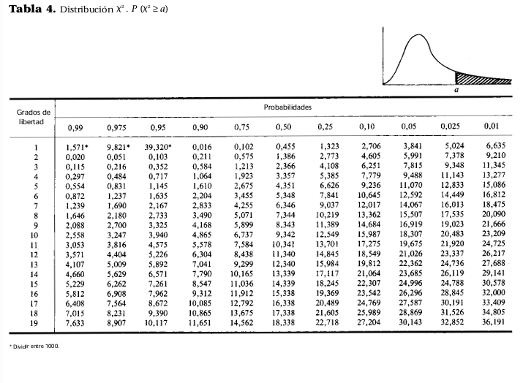
Probabilidad | Grados de Libertad | CHI² ______ (a) | Frecuencias |  | Prueba CHI²
0.0100 | 19 | 36.1909 | Observadas | Esperadas
 |  |  | 8 | 10 | 0.009537157461
0.5000 | 10 | 9.3420 | 12 | 10
 |  |  | 7 | 10
 |  |  | 13 | 10
 |  |  | 14 | 10
 |  |  | 6 | 10
 |  |  | 2 | 10
 |  |  | 18 | 10

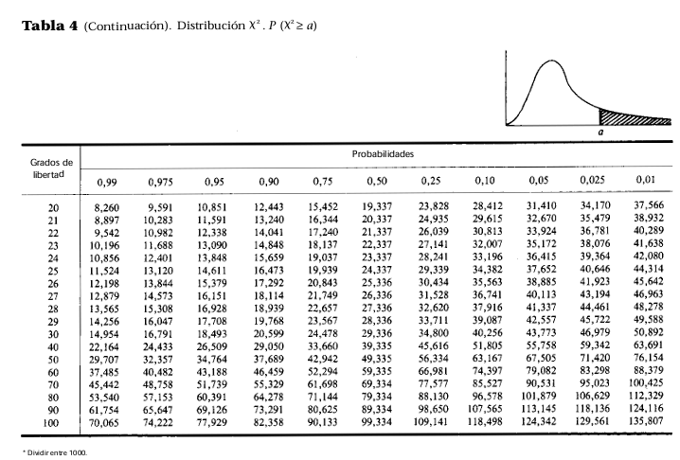

t Student
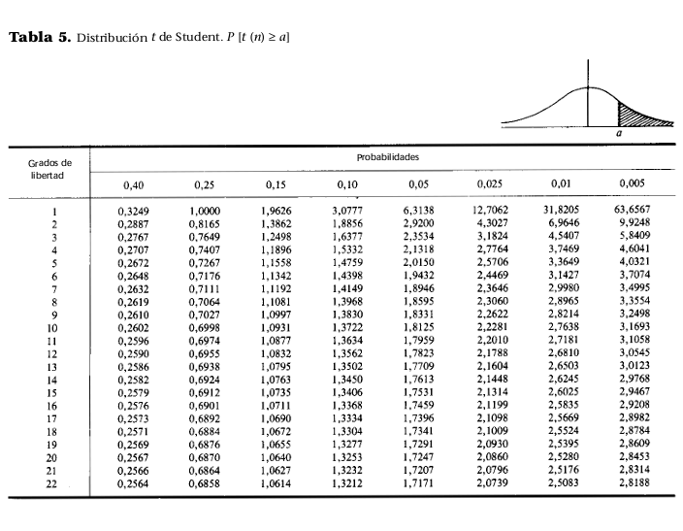
Variable | Grados Libertad | t. Student probabilidad | t Student cola derecha probabilidad
1.71710 | 23 | 0.95030040133 | 0.04970
2.59836 | 220 | 0.99499998688 | 0.00500

2.06866 | 23 |  | 0.02500
2.59836 | 220 |  | 0.00500

